Sheet1
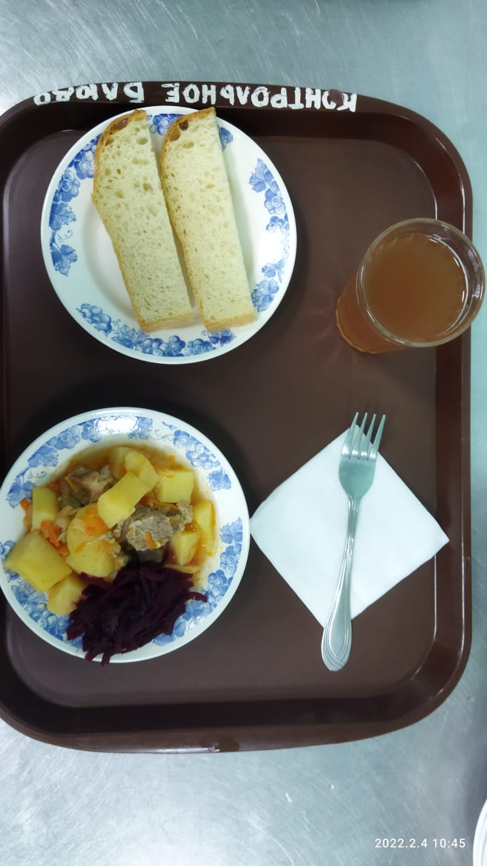
Школа | МБОУ Большекирсановская сош имени Героя Советского Союза Хайло В.А. |  |  | Отд./корп |  |  |  | День | 2022-02-04

Прием пищи | Раздел | № рец. | Блюдо | Выход, г | Цена | Калорийность | Белки | Жиры | Углеводы
Завтрак | гор.блюдо | 259 | Жаркое по -домашнему | 240.00 | 53.23 | 525.26 | 16.87 | 40.46 | 22.74
 | гор.напиток | 349 | Компот из смеси сухофруктов | 180.00 | 3.17 | 119.52 | 0.60 | 0.08 | 28.81
 | хлеб | Н | Хлеб пшеничный | 30.00 | 2.01 | 69.00 | 2.28 | 0.24 | 14.10
 |  | 71/70 | Свекла отварная | 60.00 | 2.60 | 7.20 | 0.42 | 0.06 | 1.14

Завтрак 2 | фрукты

Обед | закуска
 | 1 блюдо |  | .
 | 2 блюдо
 | гарнир
 | сладкое
 | хлеб бел.
 | хлеб черн.

 |  |  |  | 510.00 | 61.01 | 720.98 | 20.17 | 40.84 | 66.79

